Baneoversigt
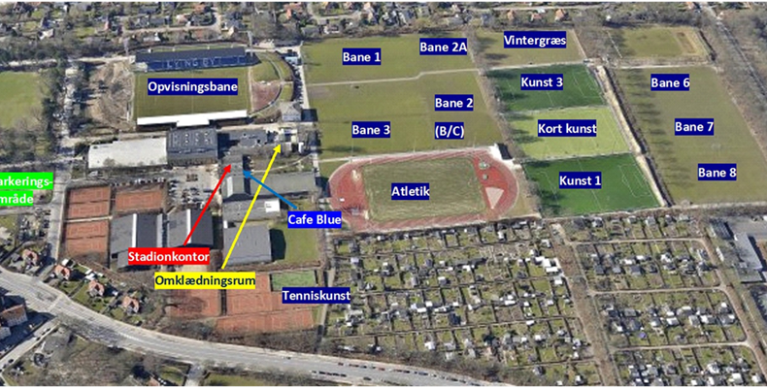
Virumgård - kunst |  | Lyngby - baneoversigt
Skov
A | B

C | D

Skur

Lundtofte - Baneoversigt

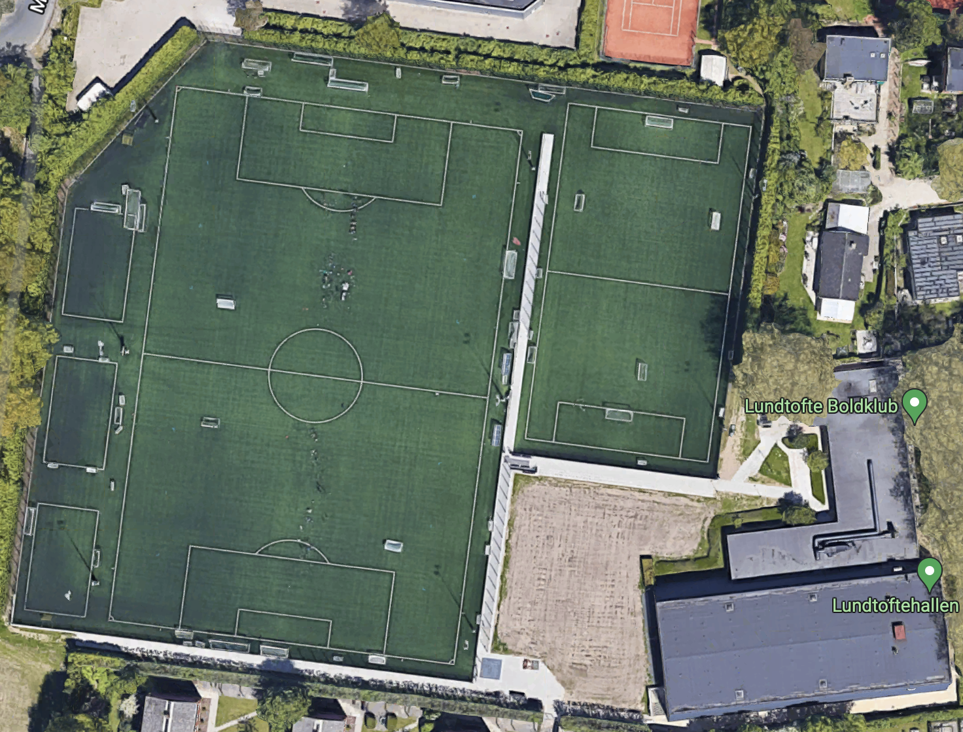

Del 2

8-mands

Del 1

